Trang_bìa
Posts and Telecommunications Institute of Technology |  |  |  |  |  |  | Thiết kế |  | Tài liệu phát triển |  | Tên hệ thống |  |  | AOBLO |  |  |  | Người tạo |  | Chiến | Ngày tạo |  | 18/10/2024
 |  |  |  |  |  |  |  |  |  |  |  |  |  |  |  |  |  | Người cập nhật |  |  | Ngày cập nhật
 |  |  |  |  |  |  |  |  |  |  | Màn hình (ID) |  |  | Chat |  | Màn hình (Tên) |  | Nhắn tin

 | AOBLO Tài liệu phát triển hệ thống

 | Version 1.0

 |  |  |  |  |  |  |  |  |  | 1. Mục đích |  |  |  | 7. Giao diện màn hình
 |  |  |  |  |  |  |  |  |  | 2. Giới hạn hoạt động |  |  |  | 8. Danh sách hạng mục
 |  |  |  |  |  |  |  |  |  | 3. Giới hạn hệ thống |  |  |  | 9. Khái quát chức năng
 |  |  |  |  |  |  |  |  |  | 4. Chức năng liên quan |  |  |  | 10. Xử lý chi tiết
 |  |  |  |  |  |  |  |  |  | 5. Không bao gồm
 |  |  |  |  |  |  |  |  |  | 6. Sơ đồ

Posts and Telecommunications Institute of Technology |  |  |  |  |  |  | Thiết kế |  | Tài liệu phát triển |  | Tên hệ thống |  |  | AOBLO |  |  |  | Người tạo |  | Chiến | Ngày tạo |  | 18/10/2024
 |  |  |  |  |  |  |  |  |  |  |  |  |  |  |  |  |  | Người cập nhật |  |  | Ngày cập nhật
 |  |  |  |  |  |  |  |  |  |  | Màn hình (ID) |  |  | Chat |  | Màn hình (Tên) |  | Nhắn tin

 | Lịch sử chỉnh sửa

 | Ver |  | Ngày cập nhật |  |  | Nội dung cập nhật |  |  |  |  |  |  |  | Người cập nhật
 |  |  |  |  |  |  |  |  |  |  |  |  |  |  | Ngày duyệt |  | Người duyệt |  | Ngày duyệt |  |  | Người duyệt
 | 1 |  | 28/10/2024 |  |  | Tạo mới |  |  |  |  |  |  |  | Chiến

Posts and Telecommunications Institute of Technology |  |  |  |  |  |  | Thiết kế |  | Tài liệu phát triển |  | Tên hệ thống |  |  | AOBLO |  |  |  | Người tạo |  | Chiến | Ngày tạo |  | 18/10/2024
 |  |  |  |  |  |  |  |  |  |  |  |  |  |  |  |  |  | Người cập nhật |  |  | Ngày cập nhật
 |  |  |  |  |  |  |  |  |  |  | Màn hình (ID) |  |  | Chat |  | Màn hình (Tên) |  | Nhắn tin

 | 1. Mục đích
 |  | - Dùng để nhắn tin cho người khác
 |  | - User cần đăng nhập để thực hiện chức năng này.
 |  | - Để nhắn tin người dùng cần nhập nội dung tin nhắn
 |  | - Sau khi nhất nút gửit thì:
 |  |  | + Trường hợp phát sinh lỗi, hệ thống sẽ thông báo lỗi cho người dùng tại màn hình này.
 |  |  | + Nếu hoàn tất (gửi thành công), hệ thống sẽ cập nhật dữ liệu và hiển thị tin nhắn mới ở màn hình này

 | 2. Giới hạn hoạt động
 |  | Không có

 | 3. Giới hạn hệ thống
 |  | Không có

 | 4. Chức năng liên quan
 |  | Không có

 | 5. Không bao gồm
 |  | Không có

Posts and Telecommunications Institute of Technology |  |  |  |  |  |  | Thiết kế |  | Tài liệu phát triển |  | Tên hệ thống |  |  | AOBLO |  |  |  | Người tạo |  | Chiến | Ngày tạo |  | 18/10/2024
 |  |  |  |  |  |  |  |  |  |  |  |  |  |  |  |  |  | Người cập nhật |  |  | Ngày cập nhật
 |  |  |  |  |  |  |  |  |  |  | Màn hình (ID) |  |  | Chat |  | Màn hình (Tên) |  | Nhắn tin

Màn hình nhắn tin
 | 6. Sơ đồ

Truy cập trang web AOBLO

Màn hình chính

Message
Users

 | Table

 |  |  | № | Loại | Tên |  |  |  |  |  |  | I/O | Ghi Chú
 |  |  | 1 | M | Users |  |  | Table chứa danh sách user |  |  |  | O
 |  |  | 2 | M | Message |  |  | Table chứa danh sách tin nhắn |  |  |  | I/O
 |  |  | 4
 |  |  | 5
 |  |  | 6
 |  |  | 7
 |  |  | 8
 |  |  | 9
 |  |  | 10

 |  |  |  | ※ Loại (M: Master / T: Transaction table / Ⅰ: INI file / W: work table / V: view / S: stored procedures / L: SQL loader / F: file)

Thiết_kế
Posts and Telecommunications Institute of Technology |  |  |  | Thiết kế |  |  | Tài liệu phát triển |  |  |  |  | Tên hệ thống |  |  | AOBLO |  |  | Người tạo | Chiến | Ngày tạo | 18/10/2024
 |  |  |  |  |  |  |  |  |  |  |  |  |  |  |  |  |  | Người cập nhật |  | Ngày cập nhật
 |  |  |  |  |  |  |  |  |  |  |  | Màn hình (ID) |  |  | Chat |  | Màn hình (Tên) | Nhắn tin

 | 7. Giao diện

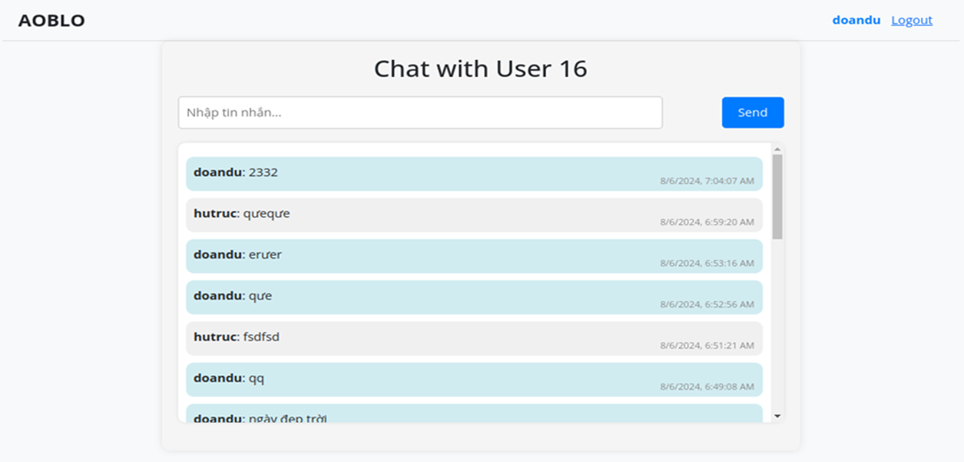
 |  |  |  |  |  | *Hình giao diện chính

Posts and Telecommunications Institute of Technology |  |  |  | Thiết kế |  |  | Tài liệu phát triển |  |  |  |  | Tên hệ thống |  |  | AOBLO |  |  | Người tạo | Chiến | Ngày tạo | 18/10/2024
 |  |  |  |  |  |  |  |  |  |  |  |  |  |  |  |  |  | Người cập nhật |  | Ngày cập nhật
 |  |  |  |  |  |  |  |  |  |  |  | Màn hình (ID) |  |  | Chat |  | Màn hình (Tên) | Nhắn tin

 | 8. Danh sách hạng mục

 |  | [Vùng nội dung]
 |  | № | Tên hạng mục |  | Control |  |  |  |  | Nội dung hiển thị |  |  |  |  |  |  | Ý nghĩa
 |  | 1 | Tiêu đề cuộc chat |  | lable |  |  |  |  | Chat with User 16 |  |  |  |  |  |  | Hiển thị tên hoặc ID người đang trò chuyện
 |  | 2 | Tin nhắn của bản thân |  | Message bubble (blue) |  |  |  |  | Nội dung tin nhắn kèm thời gian gửi (bên phải) |  |  |  |  |  |  | Hiển thị tin nhắn người dùng hiện tại đã gửi
 |  | 3 | Tin nhắn của người khác |  | Message bubble (gray) |  |  |  |  | Nội dung tin nhắn kèm thời gian gửi (bên phải) |  |  |  |  |  |  | Hiển thị tin nhắn từ người trò chuyện cùng
 |  | 4 | Lịch sử tin nhắn |  | Scrollable container |  |  |  |  | Các tin nhắn được sắp xếp theo thứ tự thời gian |  |  |  |  |  |  | Cho phép xem lại các tin nhắn trước đó

 |  | [Vùng nhập]
 |  | № | Tên hạng mục | Loại dữ liệu | Độ dài |  |  | Bắt buộc |  |  | I/O | Control |  | Format |  | Ghi chú
 |  | 1 | Nội dung tin nhắn | Chuỗi chữ |  | 80 |  |  | Y |  | In | input |  |  |  | <input type="text" className="form-control" ... />

 |  | [Vùng nút]
 |  | № | Tên hạng mục |  | Control |  |  |  |  |  |  |  | Ghi chú
 |  | 1 | Send |  | Button |  |  |  |  |  |  |  | Gửi tin nhắn

Posts and Telecommunications Institute of Technology |  |  |  | Thiết kế |  |  | Tài liệu phát triển |  |  |  |  | Tên hệ thống |  |  | AOBLO |  |  | Người tạo | Chiến | Ngày tạo | 18/10/2024
 |  |  |  |  |  |  |  |  |  |  |  |  |  |  |  |  |  | Người cập nhật |  | Ngày cập nhật
 |  |  |  |  |  |  |  |  |  |  |  | Màn hình (ID) |  |  | Chat |  | Màn hình (Tên) | Nhắn tin

 | 9. Khái quát chức năng
 |  | (1) Hiển thị ban đầu
 |  |  | 1. Hiển thị màn hình ở trạng thái ban đầu

 |  | (2) Nhập nội dung tin nhắn
 |  |  | 1. Nhấn vào trường nhập "Nhập tin nhắn" để nhập tiêu đề
 |  |  | 2. Nhập tin nhắn vào trường
 |  |  | Sau khi người dùng hoàn thành việc nhập tin nhắn, tin nhắn sẽ được hiển thị lại trong ô nhập liệu hoặc dưới dạng tin nhắn.

 |  | (3) Nhắn tin
 |  |  | 1. Nhấn nút "Send" để Nhắn tin
 |  |  | 2. Kiểm tra thông tin ở các trường bắt buộc
 |  |  | Nếu có lỗi, thông báo lỗi tại màn hình này
 |  |  | Nhắn thành công thì hiển thị ở lịch sử nhắn tin

Posts and Telecommunications Institute of Technology |  |  |  | Thiết kế |  |  | Tài liệu phát triển |  |  |  |  | Tên hệ thống |  |  | AOBLO |  |  | Người tạo | Chiến | Ngày tạo | 18/10/2024
 |  |  |  |  |  |  |  |  |  |  |  |  |  |  |  |  |  | Người cập nhật |  | Ngày cập nhật
 |  |  |  |  |  |  |  |  |  |  |  | Màn hình (ID) |  |  | Chat |  | Màn hình (Tên) | Nhắn tin

 | 10. Xử lý chi tiết
 |  | (1) Hiển thị ban đầu
 |  |  | Xem chi tiết
 |  | (2) Nhập tiêu đề
 |  |  | Xem chi tiết
 |  | (3) Nhập nội dung
 |  |  | Xem chi tiết
 |  | (4) Nhập nhãn
 |  |  | Xem chi tiết
 |  | (5) Nhắn tin
 |  |  | Xem chi tiết

